Sheet1
Halaman Olah Nominal Uang Konsumsi

Unit | Jam Kerja Weekday | Weekday | Jam Kerja Weekend | Weekend | Pulang Awal (kalau pulang awal dipotong berapa)
TKK1 | 06:45-14:00 | 15000 | 07:00-11:00 | 5000 | 5000
TKK3 | 06:45-14:00 | 15000 | 07:00-11:00 | 5000 | 5000
SDK1 | 06:50-14:00 | 15000 | 06:50-11:00 | 5000 | 5000
SDK2 | 07:25-16:00 | 20000 | 07:00-11:00 | 5000 | 5000
SDK3 | 06:45-14:00 | 15000 | 06:45-11:00 | 5000 | 5000
dst…

diambil dari database | diambil dari database | Input manual | diambil dari database | Input manual | Input manual

Jadi nanti kalau ke depannya ada penggantian nominal uang konsumsi, tinggal rubah melalui halaman ini
Di halaman perhitungan uang konsumsi, dalam mengambil nominal nya harus dari database, tidak boleh dibuat statis di coding

Staf Honorer tidak mendapat uang konsumsi

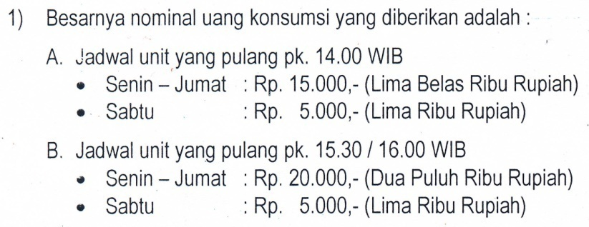

 |  |  |  |  |  | contoh ada di sheet 2

